Лист1
Таблица - основные символы модели данных (ARIS Express 2.4i Data Model)
Элемент | Описание
 | Сущность – отображает объект реального мира (в терминах баз данных – таблица)
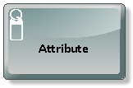 | Атрибут – показывает свойство сущности (столбец в таблице)
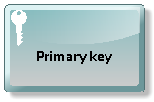 | Первичный ключ – задает уникальный идентификатор объекта
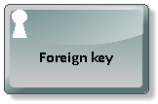 | Внешний ключ – указывает на наличие ссылки на первичный ключ другой сущности (объекта)

